Worksheet
歯科衛生士 | 2025 | 人体の構造と機能 |  | 2025_dh_25_am001
 |  | 全身骨格標本（背面）の一部の写真を示す。 矢印で示す骨と関節を形成するのはどれか。1つ選べ。
 |  | 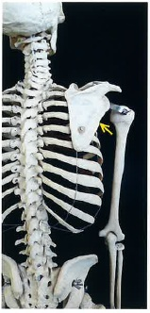
 |  | 1 | 鎖 骨 | 正解
 |  | 2 | 尺 骨
 |  | 3 | 橈 骨
 |  | 4 | 第10肋骨
歯科衛生士 | 2025 | 人体の構造と機能 |  | 2025_dh_25_am002
 |  | リンパ性器官はどれか。1つ選べ。
 |  | 1 | 心 臓
 |  | 2 | 腎 臓
 |  | 3 | 扁 桃 | 正解
 |  | 4 | 甲状腺
歯科衛生士 | 2025 | 歯・口腔の構造と機能 |  | 2025_dh_25_am003
 |  | 咬合面にドリオピテクス型がみられる歯（FDI歯式）はどれか。1つ選べ。
 |  | 1 | 14
 |  | 2 | 26
 |  | 3 | 35
 |  | 4 | 46 | 正解
歯科衛生士 | 2025 | 歯・口腔の構造と機能 |  | 2025_dh_25_am004
 |  | 口腔内写真を示す。 矢印で示す領域の感覚を支配するのはどれか。1つ選べ。
 |  | 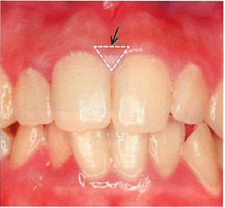
 |  | 1 | 顔面神経
 |  | 2 | 三叉神経 | 正解
 |  | 3 | 舌咽神経
 |  | 4 | 迷走神経
歯科衛生士 | 2025 | 人体の構造と機能 |  | 2025_dh_25_am005
 |  | 神経細胞を模式図に示す。 有髄神経に特異的に存在するのはどれか。1つ選べ。
 |  | 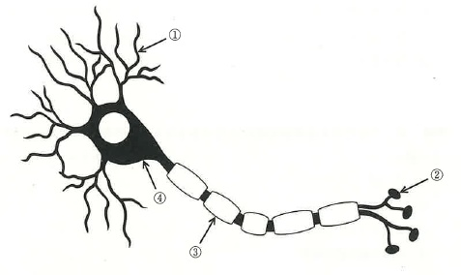
 |  | 1 | ①
 |  | 2 | ②
 |  | 3 | ③ | 正解
 |  | 4 | ④
歯科衛生士 | 2025 | 人体の構造と機能 |  | 2025_dh_25_am006
 |  | 分泌量の減少が骨粗鬆症の要因となるのはどれか。1つ選べ。
 |  | 1 | エストロゲン | 正解
 |  | 2 | オキシトシン
 |  | 3 | テストステロン
 |  | 4 | プロゲステロン
歯科衛生士 | 2025 | 歯・口腔の構造と機能 |  | 2025_dh_25_am007
 |  | 唾液に粘性を付与する成分はどれか。1つ選べ。
 |  | 1 | ムチン | 正解
 |  | 2 | アミラーゼ
 |  | 3 | リゾチーム
 |  | 4 | ラクトフェリン
歯科衛生士 | 2025 | 人体の構造と機能 |  | 2025_dh_25_am008
 |  | 体温を超える環境温度の上昇にさらされた際の生体反応はどれか。1つ選べ。
 |  | 1 | 発 汗 | 正解
 |  | 2 | ふるえ
 |  | 3 | アドレナリン分泌
 |  | 4 | 皮膚毛細血管の収縮
歯科衛生士 | 2025 | 疾病の成り立ち及び回復過程の促進 |  | 2025_dh_25_am009
 |  | リガ・フェーデ病の原因となるのはどれか。1つ選べ。
 |  | 1 | 斑状歯
 |  | 2 | 先天性歯 | 正解
 |  | 3 | ターナーの歯
 |  | 4 | ハッチンソンの歯
歯科衛生士 | 2025 | 疾病の成り立ち及び回復過程の促進 |  | 2025_dh_25_am010
 |  | 浸潤性発育を示すのはどれか。1つ選べ。
 |  | 1 | 線維腫
 |  | 2 | 乳頭腫
 |  | 3 | 多形腺腫
 |  | 4 | 扁平上皮癌 | 正解
歯科衛生士 | 2025 | 疾病の成り立ち及び回復過程の促進 |  | 2025_dh_25_am011
 |  | 内毒素を持つのはどれか。1つ選べ。
 |  | 1 | 大腸菌 | 正解
 |  | 2 | ボツリヌス菌
 |  | 3 | 化膿レンサ球菌
 |  | 4 | 肺炎マイコプラズマ
歯科衛生士 | 2025 | 疾病の成り立ち及び回復過程の促進 |  | 2025_dh_25_am012
 |  | 消毒用エタノールが有効なのはどれか。1つ選べ。
 |  | 1 | ノロウイルス
 |  | 2 | ライノウイルス
 |  | 3 | ヒトアデノウイルス
 |  | 4 | インフルエンザウイルス | 正解
歯科衛生士 | 2025 | 疾病の成り立ち及び回復過程の促進 |  | 2025_dh_25_am013
 |  | 歯周ポケットから採取され純培養された細菌のグラム染色像を示す。 この細菌はどれか。1つ選べ。
 |  | 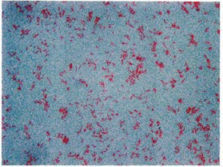
 |  | 1 | Tannerella forsythia | 正解
 |  | 2 | Treponema denticola
 |  | 3 | Streptococcus mutans
 |  | 4 | Staphylococcus aureus
歯科衛生士 | 2025 | 疾病の成り立ち及び回復過程の促進 |  | 2025_dh_25_am014
 |  | 金属腐食作用のある消毒薬はどれか。1つ選べ。
 |  | 1 | エタノール
 |  | 2 | グルタールアルデヒド
 |  | 3 | 次亜塩素酸ナトリウム | 正解
 |  | 4 | ベンゼトニウム塩化物
歯科衛生士 | 2025 | 疾病の成り立ち及び回復過程の促進 |  | 2025_dh_25_am015
 |  | ペニシリン系抗菌薬が分類されるのはどれか。1つ選べ。
 |  | 1 | β-ラクタム系 | 正解
 |  | 2 | グリコペプチド系
 |  | 3 | ニューキノロン系
 |  | 4 | アミノグリコシド系
歯科衛生士 | 2025 | 歯・口腔の健康と予防に関わる人間と社会の仕組み |  | 2025_dh_25_am016
 |  | 口腔バイオフィルムの特徴はどれか。1つ選べ。
 |  | 1 | 細菌が単層である。
 |  | 2 | 細菌の密度を調節する。 | 正解
 |  | 3 | 深部ほど酸素分圧が高い。
 |  | 4 | 洗口剤で容易に除去できる。
歯科衛生士 | 2025 | 歯・口腔の健康と予防に関わる人間と社会の仕組み |  | 2025_dh_25_am017
 |  | 湿球黒球温度＜WBGT＞の値が発症予防の指標となるのはどれか。1つ選べ。
 |  | 1 | 凍 傷
 |  | 2 | 過呼吸
 |  | 3 | 高山病
 |  | 4 | 熱中症 | 正解
歯科衛生士 | 2025 | 歯・口腔の健康と予防に関わる人間と社会の仕組み |  | 2025_dh_25_am018
 |  | 介護保険法に基づき設置されている地域ケア会議の機能はどれか。1つ選べ。
 |  | 1 | 地域の健康危機管理の拠点
 |  | 2 | 地域密着型サービスの提供
 |  | 3 | 地域支援ネットワークの構築 | 正解
 |  | 4 | 地域保健に関する思想の普及
歯科衛生士 | 2025 | 歯・口腔の健康と予防に関わる人間と社会の仕組み |  | 2025_dh_25_am019
 |  | 酸を取扱う職場で発生する歯の酸蝕症の好発部位はどれか。1つ選べ。
 |  | 1 | 下顎臼歯舌側面
 |  | 2 | 下顎前歯唇側面 | 正解
 |  | 3 | 上顎臼歯咬合面
 |  | 4 | 上顎前歯口蓋側面
歯科衛生士 | 2025 | 歯・口腔の健康と予防に関わる人間と社会の仕組み |  | 2025_dh_25_am020
 |  | 母子健康手帳の「妊娠中と産後の歯の状態」に記載されている注意事項の一部を図に示す。 ①に該当するのはどれか。1つ選べ。

 |  | 1 | う 蝕
 |  | 2 | 歯周病 | 正解
 |  | 3 | 口腔乾燥症
 |  | 4 | 口腔機能低下症
歯科衛生士 | 2025 | 歯・口腔の健康と予防に関わる人間と社会の仕組み |  | 2025_dh_25_am021
 |  | 歯面の化学的清掃法に該当するのはどれか。1つ選べ。
 |  | 1 | スケーリング
 |  | 2 | 唾液による自浄作用
 |  | 3 | デキストラナーゼ配合歯磨剤の使用 | 正解
 |  | 4 | 電動歯ブラシを用いるブラッシング
歯科衛生士 | 2025 | 歯・口腔の健康と予防に関わる人間と社会の仕組み |  | 2025_dh_25_am022
 |  | 保健所の業務はどれか。2つ選べ。
 |  | 1 | 労働災害の認定
 |  | 2 | 食中毒の届出の受理 | 正解
 |  | 3 | 医療保険に関する業務
 |  | 4 | 人口動態統計に関する事項 | 正解
歯科衛生士 | 2025 | 歯・口腔の健康と予防に関わる人間と社会の仕組み |  | 2025_dh_25_am023
 |  | 特定健康診査および特定保健指導の根拠法はどれか。1つ選べ。
 |  | 1 | 健康増進法
 |  | 2 | 地域保健法
 |  | 3 | 労働安全衛生法
 |  | 4 | 高齢者の医療の確保に関する法律 | 正解
歯科衛生士 | 2025 | 歯・口腔の健康と予防に関わる人間と社会の仕組み |  | 2025_dh_25_am024
 |  | 根拠に基づいた医療＜EBM＞を実践する過程を図に示す。 ①はどれか。1つ選べ。
 |  | 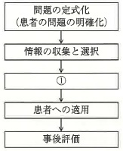
 |  | 1 | 情報の集計
 |  | 2 | 患者満足度の収集
 |  | 3 | 情報の批判的吟味 | 正解
 |  | 4 | 情報収集に基づく基礎実験
歯科衛生士 | 2025 | 歯・口腔の健康と予防に関わる人間と社会の仕組み |  | 2025_dh_25_am025
 |  | Streptococcus mutansによる不溶性多糖体合成の基質になるのはどれか。1つ選べ。
 |  | 1 | lactose＜乳 糖＞
 |  | 2 | maltose＜麦芽糖＞
 |  | 3 | sucrose＜ショ糖＞ | 正解
 |  | 4 | fructose＜果 糖＞
歯科衛生士 | 2025 | 歯・口腔の健康と予防に関わる人間と社会の仕組み |  | 2025_dh_25_am026
 |  | 母子保健法に基づき市町村に届け出るのはどれか。2つ選べ。
 |  | 1 | 妊 娠 | 正解
 |  | 2 | 死児の出産
 |  | 3 | 低体重児の出生 | 正解
 |  | 4 | 乳幼児の結核感染
歯科衛生士 | 2025 | 歯・口腔の健康と予防に関わる人間と社会の仕組み |  | 2025_dh_25_am027
 |  | スクリーニング検査の有効性の指標で敏感度はどれか。1つ選べ。
 |  | 1 | 検査陰性の者のうち疾病のない者の割合
 |  | 2 | 検査陽性の者のうち疾病のある者の割合
 |  | 3 | 疾病のある者のうち検査陽性の者の割合 | 正解
 |  | 4 | 疾病のない者のうち検査陰性の者の割合
歯科衛生士 | 2025 | 歯・口腔の健康と予防に関わる人間と社会の仕組み |  | 2025_dh_25_am028
 |  | ある歯磨剤の成分を表に示す。 特徴はどれか。1つ選べ。
 |  | 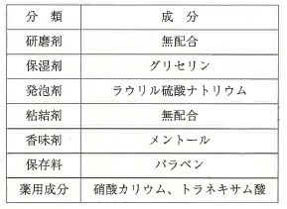
 |  | 1 | 剤型は潤性である。
 |  | 2 | 歯面清掃性が高い。
 |  | 3 | 再石灰化を促進する。
 |  | 4 | 知覚過敏を抑制する。 | 正解
歯科衛生士 | 2025 | 歯・口腔の健康と予防に関わる人間と社会の仕組み |  | 2025_dh_25_am029
 |  | 児童福祉法に規定されているのはどれか。1つ選べ。
 |  | 1 | 教育扶助の給付
 |  | 2 | 児童虐待の定義
 |  | 3 | 児童相談所の設置 | 正解
 |  | 4 | 3歳児健康診査の実施
歯科衛生士 | 2025 | 歯・口腔の健康と予防に関わる人間と社会の仕組み |  | 2025_dh_25_am030
 |  | 学校歯科健康診断の「児童生徒健康診断票（歯・口腔）」に記載された結果の一部を図に示す。 説明で正しいのはどれか。2つ選べ。
 |  | 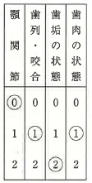
 |  | 1 | 顎関節は開口訓練が必要である。
 |  | 2 | 歯列・咬合は専門医による診断が必要である。
 |  | 3 | 歯垢の状態は付着量が歯面の1/3を超えている。 | 正解
 |  | 4 | 歯肉の状態は定期的な観察が必要である。 | 正解
歯科衛生士 | 2025 | 歯科衛生士概論 |  | 2025_dh_25_am031
 |  | 歯科衛生士法第13条の6を図に示す。 ①に該当するのはどれか。1つ選べ。

 |  | 1 | 秘 密 | 正解
 |  | 2 | 個人情報
 |  | 3 | 心身の障害
 |  | 4 | 診療の内容
歯科衛生士 | 2025 | 歯科衛生士概論 |  | 2025_dh_25_am032
 |  | 感染性廃棄物容器に表示するマークを図に示す。 マークが橙色の場合の廃棄物はどれか。2つ選べ。
 |  | 
 |  | 1 | 唾液を拭きとったガーゼ | 正解
 |  | 2 | うがいに使用した紙コップ | 正解
 |  | 3 | 治療中に折れたスケーラー
 |  | 4 | 使用済みのディスポーザブルメス
歯科衛生士 | 2025 | 歯科衛生士概論 |  | 2025_dh_25_am033
 |  | 大規模災害時に医療のトリアージを行うことは、医療従事者の倫理原則の考え方のどれに該当するか。1つ選べ。
 |  | 1 | 正 義 | 正解
 |  | 2 | 善 意
 |  | 3 | 無危害
 |  | 4 | 自律尊重
歯科衛生士 | 2025 | 歯科衛生士概論 |  | 2025_dh_25_am034
 |  | 相対的歯科医行為に該当するのはどれか。2つ選べ。
 |  | 1 | 歯周病の診断
 |  | 2 | 修復物の研磨 | 正解
 |  | 3 | 歯の漂白処置 | 正解
 |  | 4 | インプラント体の埋入
歯科衛生士 | 2025 | 臨床歯科医学 |  | 2025_dh_25_am035
 |  | 20歳の女性。左下奥歯の冷水痛を主訴として来院した。以下のような流れで診察を行うことになった。 ①で使用するのはどれか。2つ選べ。
 |  | 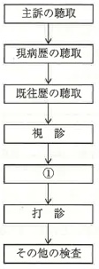
 |  | 1 | 探 針 | 正解
 |  | 2 | ロール綿
 |  | 3 | 歯周プローブ | 正解
 |  | 4 | 歯髄電気診断器
歯科衛生士 | 2025 | 臨床歯科医学 |  | 2025_dh_25_am036
 |  | 全部床義歯を装着している患者の口腔機能検査に用いる機器の写真を示す。 使用法で適切なのはどれか。1つ選べ。
 |  | 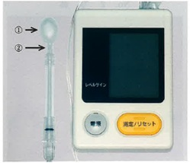
 |  | 1 | 義歯は外して使用する。
 |  | 2 | ①を押す最大値を計測する。 | 正解
 |  | 3 | ①を断続的な力で押し潰す。
 |  | 4 | ②を上下顎臼歯部で保持する。
歯科衛生士 | 2025 | 臨床歯科医学 |  | 2025_dh_25_am037
 |  | 口内法エックス線撮影はどれか。2つ選べ。
 |  | 1 | 咬翼法 | 正解
 |  | 2 | 平行法 | 正解
 |  | 3 | シュラー法
 |  | 4 | ウォーターズ法
歯科衛生士 | 2025 | 臨床歯科医学 |  | 2025_dh_25_am038
 |  | 歯の化学的損傷の原因はどれか。2つ選べ。
 |  | 1 | 歯ぎしり
 |  | 2 | 習慣性嘔吐 | 正解
 |  | 3 | 柑橘類の過食 | 正解
 |  | 4 | 過度のブラッシング
歯科衛生士 | 2025 | 臨床歯科医学 |  | 2025_dh_25_am039
 |  | 52歳の女性。下顎左側中切歯の審美不良を主訴として来院した。10年前に外傷により歯科治療を受けたが、その後、徐々に変色してきたという。初診時の口腔内写真（A）とエックス線画像（B）、および処置後の口腔内写真（C）を示す。 この歯に対して行ったのはどれか。2つ選べ。
 |  | 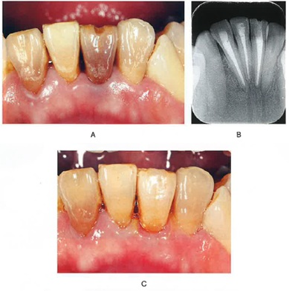
 |  | 1 | 感染根管治療
 |  | 2 | オフィスブリーチ
 |  | 3 | ウォーキングブリーチ | 正解
 |  | 4 | コンポジットレジン修復 | 正解
歯科衛生士 | 2025 | 臨床歯科医学 |  | 2025_dh_25_am040
 |  | 上顎前歯部の歯周炎を悪化させたのはどれか。2つ選べ。
 |  | 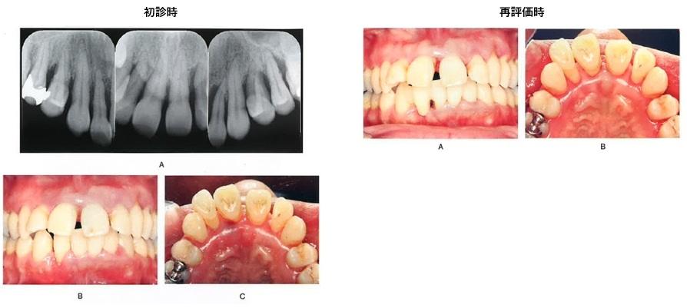
 |  | 1 | 歯 石 | 正解
 |  | 2 | 口呼吸 | 正解
 |  | 3 | 斜切痕
 |  | 4 | 小帯の高位付着
歯科衛生士 | 2025 | 臨床歯科医学 |  | 2025_dh_25_am041
 |  | 再評価時の医療面接の際に、上顎右側切歯部にブラッシング時の一過性疼痛があることを訴えた。 適切な対応として考えられるのはどれか。2つ選べ。
 |  | 1 | 麻酔抜髄
 |  | 2 | レーザー照射 | 正解
 |  | 3 | コンポジットレジン修復
 |  | 4 | シュウ酸カリウム製剤の塗布 | 正解
歯科衛生士 | 2025 | 臨床歯科医学 |  | 2025_dh_25_am042
 |  | 62歳の女性。下顎右側前歯部のブラッシング時における歯肉疼痛を主訴として来院した。診察の結果、歯周基本治療後に、歯周外科治療を行うことになった。初診時の歯周組織検査結果の一部と口腔内写真（A）、および手術中（B）と手術後の口腔内写真（C）を示す。 目的はどれか。1つ選べ。
 |  | 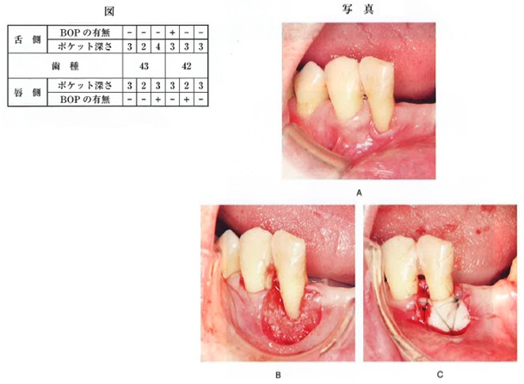
 |  | 1 | 歯槽骨の再生
 |  | 2 | 角化歯肉の獲得 | 正解
 |  | 3 | 歯周ポケットの減少
 |  | 4 | 病的歯肉組織の切除
歯科衛生士 | 2025 | 臨床歯科医学 |  | 2025_dh_25_am043
 |  | 放散性の痛みを特徴とするのはどれか。1つ選べ。
 |  | 1 | 急性化膿性歯髄炎 | 正解
 |  | 2 | 慢性増殖性歯髄炎
 |  | 3 | 急性化膿性根尖性歯周炎
 |  | 4 | 慢性化膿性根尖性歯周炎
歯科衛生士 | 2025 | 臨床歯科医学 |  | 2025_dh_25_am044
 |  | 上顎左側犬歯に外科的歯内治療として歯根尖切除術が行われることになった。逆根管充塡材として用いるのはどれか。2つ選べ。
 |  | 1 | MTAセメント | 正解
 |  | 2 | リン酸亜鉛セメント
 |  | 3 | ポリカルボキシレートセメント
 |  | 4 | 強化型酸化亜鉛ユージノールセメント | 正解
歯科衛生士 | 2025 | 臨床歯科医学 |  | 2025_dh_25_am045
 |  | 8歳の男児。保護者からの電話で「小学校からの帰宅途中で転倒した。その際に上の前歯が1本脱落し、そのまま家に持ち帰った。」と連絡があった。転倒したのは10分前という。直ちに来院することになった。 脱落した歯の取扱いについて、保護者に伝える内容で正しいのはどれか。1つ選べ。
 |  | 1 | 消毒してください。
 |  | 2 | 牛乳に浸けてください。 | 正解
 |  | 3 | 清潔なティッシュペーパーに包んでください。
 |  | 4 | 流水下で付着しているものを擦って取ってください。
歯科衛生士 | 2025 | 臨床歯科医学 |  | 2025_dh_25_am046
 |  | 全部床義歯の仮想咬合平面を設定する際の基準はどれか。1つ選べ。
 |  | 1 | フランクフルト平面
 |  | 2 | Spee＜スピー＞彎曲
 |  | 3 | Camper＜カンペル＞平面 | 正解
 |  | 4 | Monson＜モンソン＞カーブ
歯科衛生士 | 2025 | 臨床歯科医学 |  | 2025_dh_25_am047
 |  | 42歳の女性。上顎右側中切歯のレジン前装冠の前装部破損を主訴として来院した。診察の結果、クラウンを再製作することになった。支台歯形成後の治療過程の口腔内写真を示す。 この工程の目的はどれか。1つ選べ。
 |  | 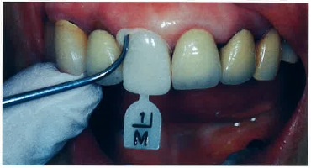
 |  | 1 | 咬合調整
 |  | 2 | 適合調整 | 正解
 |  | 3 | 既製冠の選択
 |  | 4 | セメント除去
歯科衛生士 | 2025 | 臨床歯科医学 |  | 2025_dh_25_am048
 |  | 部分床義歯の一部の写真を示す。 義歯の沈下に抵抗する部位はどれか。1つ選べ。
 |  | 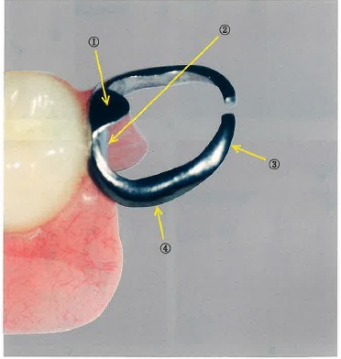
 |  | 1 | ① | 正解
 |  | 2 | ②
 |  | 3 | ③
 |  | 4 | ④
歯科衛生士 | 2025 | 臨床歯科医学 |  | 2025_dh_25_am049
 |  | 60歳の男性。左側頰部の疼痛を主訴として来院した。5日前から上顎左側智歯の疼痛があり、次第に左頰が腫れてきたという。診察の結果、上顎左側智歯周囲炎から波及した頰部膿瘍と診断された。口腔内から消炎手術を行うことになった。初診時の口腔内写真を示す。 局所麻酔の次に行うのはどれか。1つ選べ。
 |  | 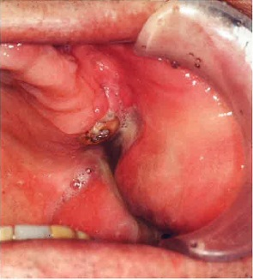
 |  | 1 | 試験的穿刺 | 正解
 |  | 2 | 膿瘍腔の洗浄
 |  | 3 | ドレーンの挿入
 |  | 4 | 止血鉗子による排膿孔の拡大
歯科衛生士 | 2025 | 臨床歯科医学 |  | 2025_dh_25_am050
 |  | Sjögren＜シェーグレン＞症候群の診断に用いる検査項目はどれか。2つ選べ。
 |  | 1 | 味覚検査
 |  | 2 | 口唇腺生検 | 正解
 |  | 3 | 擦過細胞診
 |  | 4 | 唾液分泌量測定 | 正解
歯科衛生士 | 2025 | 臨床歯科医学 |  | 2025_dh_25_am051
 |  | 三叉神経痛の特徴はどれか。2つ選べ。
 |  | 1 | 腫脹を伴う。
 |  | 2 | 電撃痛である。 | 正解
 |  | 3 | 両側性である。
 |  | 4 | 突発的に生じる。 | 正解
歯科衛生士 | 2025 | 臨床歯科医学 |  | 2025_dh_25_am052
 |  | 50歳の女性。下顎左側の奥歯の痛みを主訴として来院した。診察の結果、下顎左側の水平半埋伏智歯周囲に歯肉の腫脹が認められた。炎症消退後に局所麻酔下で抜歯を行うことになった。エアタービンを用いて智歯の歯冠と歯根の分割を行ったところ、患者が左側頰部に痛みを訴えた。手術を中断し、患者の左側頰部を触ると捻髪音が認められたため、CT撮影を行った。その画像を示す。 疑われるのはどれか。1つ選べ。
 |  | 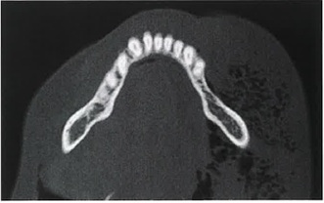
 |  | 1 | 気 腫 | 正解
 |  | 2 | 血 腫
 |  | 3 | 膿 瘍
 |  | 4 | 浮 腫
歯科衛生士 | 2025 | 臨床歯科医学 |  | 2025_dh_25_am053
 |  | 12歳の女児。前歯の審美不良を主訴として保護者と来院した。2年前から前歯で食べ物が噛みにくかったという。診察の結果、矯正歯科治療を行うことになった。初診時の口腔内写真を示す。 認められるのはどれか。2つ選べ。
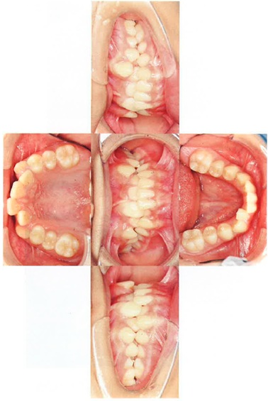
 |  | 1 | 前歯部の交叉咬合 | 正解
 |  | 2 | 左側大臼歯部の交叉咬合
 |  | 3 | 上顎左側犬歯の唇側転位 | 正解
 |  | 4 | 下顎右側第一大臼歯の舌側転位
歯科衛生士 | 2025 | 臨床歯科医学 |  | 2025_dh_25_am054
 |  | マルチブラケット装置を用いた矯正力による歯の移動を模式図に示す。 この移動様式はどれか。1つ選べ。
 |  | 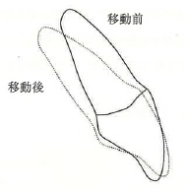
 |  | 1 | 回 転
 |  | 2 | トルク | 正解
 |  | 3 | 傾斜移動
 |  | 4 | 歯体移動
歯科衛生士 | 2025 | 臨床歯科医学 |  | 2025_dh_25_am055
 |  | 矯正装置の写真を示す。 この装置の目的はどれか。1つ選べ。
 |  | 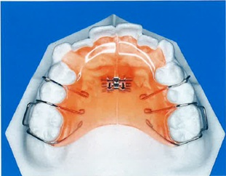
 |  | 1 | 歯列弓長径の増大
 |  | 2 | 歯列弓幅径の増大 | 正解
 |  | 3 | オーバーバイトの増加
 |  | 4 | オーバージェットの増加
歯科衛生士 | 2025 | 臨床歯科医学 |  | 2025_dh_25_am056
 |  | 4歳の男児。口唇が閉じにくいことを主訴として保護者と来院した。3歳児歯科健康診査で歯列不正を指摘されたが、そのままにしていたという。初診時の口腔内写真を示す。 疑われるのはどれか。1つ選べ。
 |  | 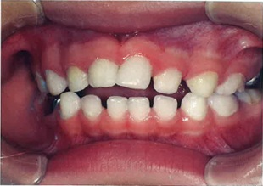
 |  | 1 | 吸指癖 | 正解
 |  | 2 | 咬爪癖
 |  | 3 | 偏咀嚼
 |  | 4 | 歯ぎしり
歯科衛生士 | 2025 | 臨床歯科医学 |  | 2025_dh_25_am057
 |  | 口腔内写真を示す。 この写真で示すう蝕の好発時期はどれか。1つ選べ。
 |  | 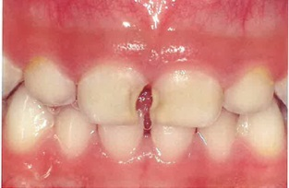
 |  | 1 | 2歳未満
 |  | 2 | 2～3歳 | 正解
 |  | 3 | 4～5歳
 |  | 4 | 6～7歳
歯科衛生士 | 2025 | 臨床歯科医学 |  | 2025_dh_25_am058
 |  | 9歳の男児。初診時の口腔内写真を示す。上顎右側側切歯の形態異常が認められた。 これが生じる歯の発育段階はどれか。1つ選べ。
 |  | 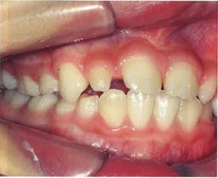
 |  | 1 | 開始期
 |  | 2 | 添加期
 |  | 3 | 形態分化期 | 正解
 |  | 4 | 組織分化期
歯科衛生士 | 2025 | 臨床歯科医学 |  | 2025_dh_25_am059
 |  | 高齢者の摂食嚥下障害で機能的障害の原因となるのはどれか。2つ選べ。
 |  | 1 | 咽頭炎
 |  | 2 | 認知症 | 正解
 |  | 3 | 頭頸部腫瘍
 |  | 4 | パーキンソン病 | 正解
歯科衛生士 | 2025 | 臨床歯科医学 |  | 2025_dh_25_am060
 |  | 施設入所者が自治体の移動支援事業を利用して、病院を受診することになった。 この事業によって解消されるのはどれか。1つ選べ。
 |  | 1 | 意識的障壁
 |  | 2 | 情報的障壁
 |  | 3 | 制度的障壁
 |  | 4 | 物理的障壁 | 正解
歯科衛生士 | 2025 | 臨床歯科医学 |  | 2025_dh_25_am061
 |  | 歯科診療時の刺激で脳性麻痺のある患者に生じた体動を模式図に示す。 認められたのはどれか。1つ選べ。
 |  | 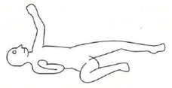
 |  | 1 | 鉛管現象
 |  | 2 | 緊張性迷路反射
 |  | 3 | ジャックナイフ現象
 |  | 4 | 非対称性緊張性頸反射 | 正解
歯科衛生士 | 2025 | 臨床歯科医学 |  | 2025_dh_25_am062
 |  | 20歳の女性。自分で上手く歯磨きができないことを主訴として来院した。アテトーゼ型の脳性麻痺があるという。知的障害はなく、筋緊張が認められる。歯科医師からセルフケア向上のための支援を行うよう指示された。初診時の口腔内写真を示す。 優先して行うのはどれか。1つ選べ。
 |  | 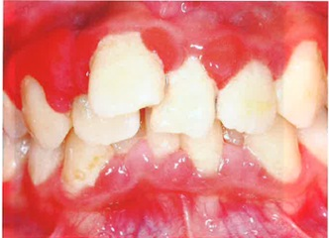
 |  | 1 | フッ化物洗口の訓練
 |  | 2 | 歯間ブラシによる歯間部の清掃指導
 |  | 3 | ワンタフトブラシによる叢生部の清掃励行
 |  | 4 | スポンジハンドルの装着による歯ブラシの安定化 | 正解
歯科衛生士 | 2025 | 歯科予防処置論 |  | 2025_dh_25_am063
 |  | 58歳の男性。歯肉の腫れと出血を主訴として来院した。慢性歯周炎と診断され、歯周基本治療を実施後にSPTに移行し、3か月間隔で来院している。歯科医師から歯周組織検査とスケーリングを行うよう指示された。生活習慣病の治療のために定期的に内科を受診しているという。患者が持参した検査結果の一部を表に示す。 事前に確認するのはどれか。2つ選べ。
 |  | 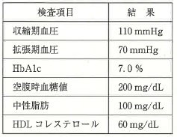
 |  | 1 | 基礎体温
 |  | 2 | 脱力感の有無 | 正解
 |  | 3 | 経皮的酸素飽和度
 |  | 4 | 食事からの経過時間 | 正解
歯科衛生士 | 2025 | 歯科予防処置論 |  | 2025_dh_25_am064
 |  | 獲得被膜の特徴はどれか。2つ選べ。
 |  | 1 | 色調は黄白色である。
 |  | 2 | 無機性の被膜である。
 |  | 3 | 厚さは1μmである。 | 正解
 |  | 4 | 歯の脱灰抑制作用がある。 | 正解
歯科衛生士 | 2025 | 歯科予防処置論 |  | 2025_dh_25_am065
 |  | 歯肉縁下に付着したプラーク除去に適しているのはどれか。2つ選べ。
 |  | 1 | エバチップ
 |  | 2 | 研磨用コーン
 |  | 3 | 超音波スケーラー | 正解
 |  | 4 | グレーシータイプキュレット | 正解
歯科衛生士 | 2025 | 歯科予防処置論 |  | 2025_dh_25_am066
 |  | 歯周病のリスクファクターを図に示す。 ①に該当するのはどれか。2つ選べ。
 |  | 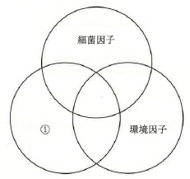
 |  | 1 | 喫 煙
 |  | 2 | 口呼吸 | 正解
 |  | 3 | 食習慣
 |  | 4 | ブラキシズム | 正解
歯科衛生士 | 2025 | 歯科予防処置論 |  | 2025_dh_25_am067
 |  | 48歳の男性。奥歯の歯肉の腫脹を主訴として来院した。ブラッシング時に歯肉からの出血があるという。診察の結果、全顎的に歯周組織の炎症が確認された。歯周組織の状態を確認するためエックス線画像検査を行った。その画像を示す。 部位と所見の組合せで正しいのはどれか。2つ選べ。
 |  | 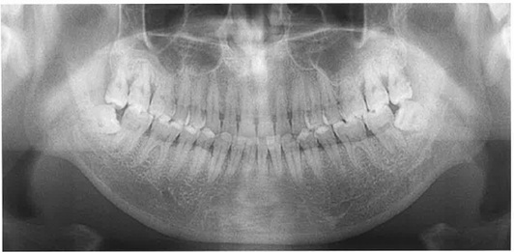
 |  | 1 | 上顎前歯部 -- 水平性骨吸収 | 正解
 |  | 2 | 下顎前歯部 -- 根尖病巣
 |  | 3 | 上顎大臼歯部 -- 垂直性骨吸収 | 正解
 |  | 4 | 下顎大臼歯部 -- 根分岐部病変
歯科衛生士 | 2025 | 歯科予防処置論 |  | 2025_dh_25_am068
 |  | 歯周組織の状態を評価する項目で歯周組織破壊の程度を示すのはどれか。1つ選べ。
 |  | 1 | BOP
 |  | 2 | 付着歯肉幅
 |  | 3 | GI＜Löe & Silness＞
 |  | 4 | アタッチメントレベル | 正解
歯科衛生士 | 2025 | 歯科予防処置論 |  | 2025_dh_25_am069
 |  | 下顎右側第一大臼歯の根分岐部病変をファーケーションプローブで検査したところ、根分岐部が口腔内に露出しており、プローブが貫通した。 Glickmanの分類はどれか。1つ選べ。
 |  | 1 | 1級
 |  | 2 | 2級
 |  | 3 | 3級
 |  | 4 | 4級 | 正解
歯科衛生士 | 2025 | 歯科予防処置論 |  | 2025_dh_25_am070
 |  | 歯周基本治療の継続を判断する根拠となった歯の数はどれか。1つ選べ。

 |  | 1 | 2歯
 |  | 2 | 3歯 | 正解
 |  | 3 | 5歯
 |  | 4 | 6歯
歯科衛生士 | 2025 | 歯科予防処置論 |  | 2025_dh_25_am071
 |  | 根拠となった歯に対してSRPを実施する際に使用するグレーシータイプキュレットはどれか。2つ選べ。
 |  | 1 | ＃1/2
 |  | 2 | ＃7/8 | 正解
 |  | 3 | ＃11/12
 |  | 4 | ＃13/14 | 正解
歯科衛生士 | 2025 | 歯科予防処置論 |  | 2025_dh_25_am072
 |  | 歯面研磨の操作で正しいのはどれか。2つ選べ。
 |  | 1 | 歯面を湿潤状態に保つ。 | 正解
 |  | 2 | 研磨用カップを歯面に断続的に圧接する。 | 正解
 |  | 3 | 仕上げにRDA値250の研磨剤を使用する。
 |  | 4 | コントラアングルハンドピースの回転数を30,000rpmに設定する。
歯科衛生士 | 2025 | 歯科予防処置論 |  | 2025_dh_25_am073
 |  | 歯周ポケット内の洗浄に用いるのはどれか。2つ選べ。
 |  | 1 | ポビドンヨード | 正解
 |  | 2 | 消毒用エタノール
 |  | 3 | 次亜塩素酸ナトリウム
 |  | 4 | ベンゼトニウム塩化物 | 正解
歯科衛生士 | 2025 | 歯科予防処置論 |  | 2025_dh_25_am074
 |  | シックルタイプスケーラーのラテラルサーフェイスのシャープニングにおける砥石とフェイスの角度はどれか。1つ選べ。
 |  | 1 | 10～20度
 |  | 2 | 45度
 |  | 3 | 90度
 |  | 4 | 100～110度 | 正解
歯科衛生士 | 2025 | 歯科予防処置論 |  | 2025_dh_25_am075
 |  | 5歳の女児。う蝕予防を希望して保護者と来院した。歯科医師からフッ化物歯面塗布を指示された。準備する器材の写真を示す。 適切な使用法はどれか。2つ選べ。
 |  | 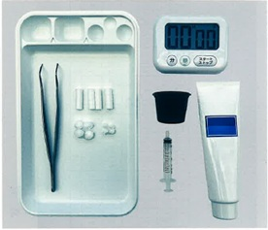
 |  | 1 | 薬剤を10mL使用する。
 |  | 2 | 薬剤は3～4分間歯面に停滞させる。 | 正解
 |  | 3 | 歯面の余剰薬剤を拭き取る。 | 正解
 |  | 4 | 塗布後に水で洗浄する。
歯科衛生士 | 2025 | 歯科予防処置論 |  | 2025_dh_25_am076
 |  | 定期歯科健康診査のために来院した男児の口腔内写真を示す。 保護者へのフッ化物配合歯磨剤の説明で適切なのはどれか。2つ選べ。
 |  | 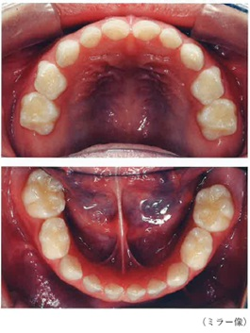
 |  | 1 | 就寝前に毎日使用する。 | 正解
 |  | 2 | 1,400～1,500ppmFの歯磨剤を選択する。
 |  | 3 | ブラッシング後、5～15mLの水で1回洗口する。 | 正解
 |  | 4 | 歯ブラシ植毛部全体（2cm程度）を覆う歯磨剤を使用する。
歯科衛生士 | 2025 | 歯科予防処置論 |  | 2025_dh_25_am077
 |  | 小窩裂溝塡塞の術式で、レジン系塡塞材の塡塞後に使用するのはどれか。2つ選べ。
 |  | 1 | 咬合紙 | 正解
 |  | 2 | 酸処理材
 |  | 3 | 光照射器 | 正解
 |  | 4 | ポリッシングブラシ
歯科衛生士 | 2025 | 歯科保健指導論 |  | 2025_dh_25_am078
 |  | 初診時の医療面接で適切なのはどれか。2つ選べ。
 |  | 1 | 話の途中で話題を変える。
 |  | 2 | 患者の理解を随時確認する。 | 正解
 |  | 3 | 専門用語を使って説明する。
 |  | 4 | 開かれた質問を取り入れる。 | 正解
歯科衛生士 | 2025 | 歯科予防処置論 |  | 2025_dh_25_am079
 |  | 口腔内写真を示す。 観察できるのはどれか。2つ選べ。
 |  | 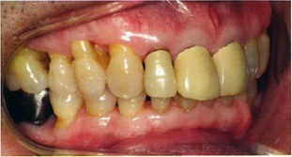
 |  | 1 | クレフト
 |  | 2 | 根面露出 | 正解
 |  | 3 | フィステル
 |  | 4 | くさび状欠損 | 正解
歯科衛生士 | 2025 | 歯科保健指導論 |  | 2025_dh_25_am080
 |  | A市住民を対象に行われた「健康フェスティバル」で口腔機能評価を実施した。65歳以上の住民に口腔機能が低下している者が多くみられたことから、改めて健康教室を行うことになった。健康教室の参加者20名の口腔機能評価の結果を表に示す。 参加者に対して優先して実施するのはどれか。1つ選べ。
 |  | 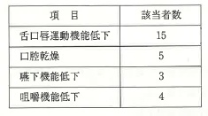
 |  | 1 | 開口訓練
 |  | 2 | パタカラ体操 | 正解
 |  | 3 | 唾液腺マッサージ
 |  | 4 | 30秒噛み噛み体操
歯科衛生士 | 2025 | 歯科保健指導論 |  | 2025_dh_25_am081
 |  | 40歳の男性。急性リンパ性白血病の診断を受け、入院治療中である。口腔清掃困難と口腔内の疼痛のため主治医から周術期等口腔機能管理の依頼があった。診察の結果、口腔衛生状態不良であり、歯科医師から口腔衛生管理と病棟看護師が行う口腔ケアへの助言を指示された。初診時の口腔内写真を示す。 看護師への助言で適切な内容はどれか。2つ選べ。
 |  | 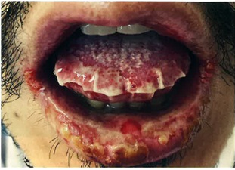
 |  | 1 | 口腔清掃前に保湿を行ってください。 | 正解
 |  | 2 | 研磨剤配合の歯磨剤を使用してください。
 |  | 3 | アルコールを含む洗口剤を使用してください。
 |  | 4 | ヘッドの小さい歯ブラシを選択してください。 | 正解
歯科衛生士 | 2025 | 歯科保健指導論 |  | 2025_dh_25_am082
 |  | 地域保健事業で40歳代の住民を対象に定期的な歯科健康診査の重要性について講話を行った。事業報告書の一部を表に示す。 評価できるのはどれか。2つ選べ。
 |  | 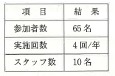
 |  | 1 | プロセス評価
 |  | 2 | アウトカム評価
 |  | 3 | アウトプット評価 | 正解
 |  | 4 | ストラクチャー評価 | 正解
歯科衛生士 | 2025 | 歯科保健指導論 |  | 2025_dh_25_am083
 |  | 観察式の認知機能評価方法はどれか。1つ選べ。
 |  | 1 | FAST | 正解
 |  | 2 | MMSE
 |  | 3 | HDS-R
 |  | 4 | MoCA-J
歯科衛生士 | 2025 | 歯科保健指導論 |  | 2025_dh_25_am084
 |  | 口腔衛生状態の指数の特徴を図に示す。 該当するのはどれか。1つ選べ。

 |  | 1 | PHP | 正解
 |  | 2 | OHI-S
 |  | 3 | O’LearyのPCR
 |  | 4 | Silness & LöeのPℓI
歯科衛生士 | 2025 | 歯科保健指導論 |  | 2025_dh_25_am085
 |  | スプレータイプと比較したジェルタイプの口腔保湿剤の特徴はどれか。2つ選べ。
 |  | 1 | 水分の不足を補う。
 |  | 2 | 蒸発防止効果が高い。 | 正解
 |  | 3 | 口腔内の停滞時間が短い。
 |  | 4 | 咽頭への垂れ込みが少ない。 | 正解
歯科衛生士 | 2025 | 歯科保健指導論 |  | 2025_dh_25_am086
 |  | B小学校の児童を対象とする「口腔に関する健康教育」を依頼された。対象者、学校歯科健康診断の結果および給食時の様子について、養護教諭から聞き取った内容を図に示す。 適切な指導内容はどれか。2つ選べ。
 |  | 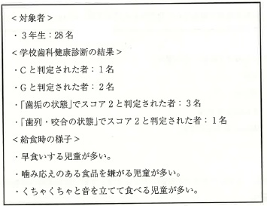
 |  | 1 | 第二大臼歯の磨き方
 |  | 2 | 口臭の原因と予防方法
 |  | 3 | よく噛んで食べる習慣づくり | 正解
 |  | 4 | 歯の交換期に対応した食形態の工夫 | 正解
歯科衛生士 | 2025 | 歯科保健指導論 |  | 2025_dh_25_am087
 |  | 42歳の女性。定期歯科健康診査のため来院した。口腔内観察の結果、多量の歯垢付着が確認されたため、歯科医師から歯科保健指導を指示された。歯科保健指導時の会話の一部を図に示す。 下線部でストレス対処法の問題焦点コーピングに該当するのはどれか。1つ選べ。
 |  | 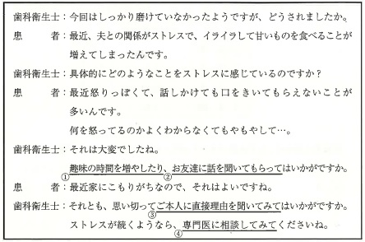
 |  | 1 | ①
 |  | 2 | ②
 |  | 3 | ③ | 正解
 |  | 4 | ④
歯科衛生士 | 2025 | 歯科保健指導論 |  | 2025_dh_25_am088
 |  | 58歳の男性。歯ぐきからの出血を主訴として来院した。診察の結果、多量のプラーク付着と歯肉炎を認めたため、歯科医師から食生活習慣の聞き取りと食生活指導を指示された。現在、在宅勤務であり、休日も自宅で過ごすことが多いという。ある日の食事内容を食事バランスガイドで評価した結果を表に示す。 摂取量を増やすことで食事バランスが向上するのはどれか。2つ選べ。
 |  | 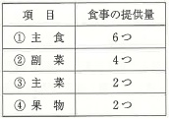
 |  | 1 | ①
 |  | 2 | ② | 正解
 |  | 3 | ③ | 正解
 |  | 4 | ④
歯科衛生士 | 2025 | 歯科保健指導論 |  | 2025_dh_25_am089
 |  | 79歳の男性。飲み込みにくいことを主訴として来院した。上下顎全部床義歯を装着しており、適合は良好である。半年前から飲水時の「むせ」や食後の喉の残留感を自覚しており、食事摂取量も減少しているという。改訂水飲みテストは2点であった。歯科医師から食事に関する指導を行うよう指示された。 指導内容で適切なのはどれか。2つ選べ。
 |  | 1 | 食品を細かく刻む。
 |  | 2 | 水分にとろみを付ける。 | 正解
 |  | 3 | 酸味が強い味付けにする。
 |  | 4 | 咽頭への付着性が低い食品を選ぶ。 | 正解
歯科衛生士 | 2025 | 歯科保健指導論 |  | 2025_dh_25_am090
 |  | 85歳の女性。よく噛めなくて食事を嫌がることを主訴として家族から歯科訪問診療の依頼があった。診察の結果、義歯を再製作することになった。現在の身長は152cm、体重は40kgであり、低栄養と診断されているという。日中は座って過ごすことが多く、歩行速度の低下が認められる。歯科治療と並行して、管理栄養士とともに栄養指導を行うことになった。食事摂取状況の一部を表に示す。 改善が必要なのはどれか。2つ選べ。
 |  | 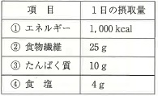
 |  | 1 | ① | 正解
 |  | 2 | ②
 |  | 3 | ③ | 正解
 |  | 4 | ④
歯科衛生士 | 2025 | 歯科診療補助論 |  | 2025_dh_25_am091
 |  | 器具の写真を示す。 診療での使用後から次回の使用時までに行うメインテナンスの手順はどれか。1つ選べ。
 |  | 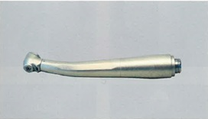
 |  | 1 | 残留水の排出 → 注 油 → 洗 浄 → 滅 菌
 |  | 2 | 洗 浄 → 注 油 → 滅 菌 → 残留水の排出 | 正解
 |  | 3 | 注 油 → 洗 浄 → 残留水の排出 → 滅 菌
 |  | 4 | 滅 菌 → 注 油 → 洗 浄 → 残留水の排出
歯科衛生士 | 2025 | 歯科診療補助論 |  | 2025_dh_25_am092
 |  | 普通石膏の練和に適する水温はどれか。1つ選べ。
 |  | 1 | 5℃
 |  | 2 | 15℃ | 正解
 |  | 3 | 30℃
 |  | 4 | 45℃
歯科衛生士 | 2025 | 歯科診療補助論 |  | 2025_dh_25_am093
 |  | 歯面処理材の準備が必要なのはどれか。2つ選べ。
 |  | 1 | リン酸亜鉛セメント
 |  | 2 | 接着性レジンセメント | 正解
 |  | 3 | 酸化亜鉛ユージノールセメント
 |  | 4 | 光重合型グラスアイオノマーセメント | 正解
歯科衛生士 | 2025 | 歯科診療補助論 |  | 2025_dh_25_am094
 |  | 30歳の男性。右側で甘い物を噛むと上の歯がしみることを主訴として来院した。2週前から気付いていたが痛みがないため様子をみていたという。診察の結果、象牙質う蝕と診断され、間接修復を行うことになった。完成した修復物の写真（A、B）と仮封材除去後の口腔内写真（C）を示す。 修復物を装着する際に準備するのはどれか。1つ選べ。
 |  | 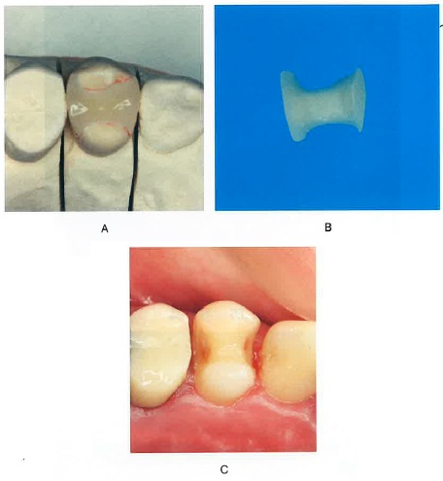
 |  | 1 | 光照射器 | 正解
 |  | 2 | 仕上げ用スチールバー
 |  | 3 | エリオットのセパレーター
 |  | 4 | プラスチックマトリックス
歯科衛生士 | 2025 | 歯科診療補助論 |  | 2025_dh_25_am095
 |  | 19歳の男性。下顎右側第二大臼歯の一過性の冷水痛を主訴として来院した。2か月前に歯がかけたという。診察の結果、深在性う蝕と診断され、露髄を避けるため2回に分けてう蝕処置を行うことになった。初診時とう蝕除去中の口腔内写真（A、B）を示す。 矢印で示す部分に用いるのはどれか。2つ選べ。
 |  | 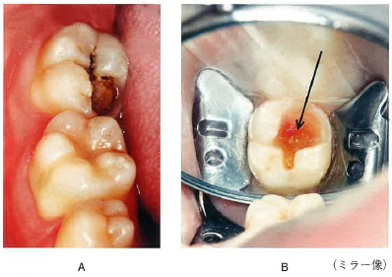
 |  | 1 | 水酸化カルシウム製剤 | 正解
 |  | 2 | 酸化亜鉛ユージノールセメント
 |  | 3 | 従来型グラスアイオノマーセメント
 |  | 4 | タンニン・フッ化物合剤配合ポリカルボキシレートセメント | 正解
歯科衛生士 | 2025 | 歯科診療補助論 |  | 2025_dh_25_am096
 |  | 検査法と器材の組合せで正しいのはどれか。2つ選べ。
 |  | 1 | 咬合圧検査 -- ピーナッツ
 |  | 2 | 下顎運動検査 -- パントグラフ | 正解
 |  | 3 | 咬合接触検査 -- 咬合紙 | 正解
 |  | 4 | 咀嚼能力検査 -- 感圧フィルム
歯科衛生士 | 2025 | 歯科診療補助論 |  | 2025_dh_25_am097（不備問題複数回答）
 |  | 全部床義歯を製作するために研究用模型の印象採得を行うことになった。印象用器材の写真を示す。 使用するのはどれか。1つ選べ。
 |  | 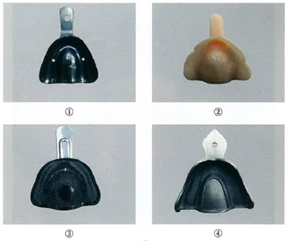
 |  | 1 | ① | 正解
 |  | 2 | ②
 |  | 3 | ③ | 正解
 |  | 4 | ④
歯科衛生士 | 2025 | 歯科診療補助論 |  | 2025_dh_25_am098
 |  | 7歳の男児。下顎乳前歯部の違和感を主訴として保護者と来院した。診察の結果、下顎右側乳側切歯の舌側に永久歯の萌出が認められた。先行歯に動揺がないため局所麻酔下で抜歯を行うことになった。 抜歯後の注意事項はどれか。2つ選べ。
 |  | 1 | 頻回に含嗽する。
 |  | 2 | 咬傷に気をつける。 | 正解
 |  | 3 | 食事はペースト食にする。
 |  | 4 | 抜歯創を指や舌で触れない。 | 正解
歯科衛生士 | 2025 | 歯科診療補助論 |  | 2025_dh_25_am099
 |  | 観血処置後の止血法と用いる器材の組合せで正しいのはどれか。2つ選べ。
 |  | 1 | 挫滅法 -- ガーゼ
 |  | 2 | 焼灼法 -- 電気メス | 正解
 |  | 3 | 塞栓法 -- 骨ろう＜ボーンワックス＞
 |  | 4 | 圧迫包帯法 -- 弾性包帯 | 正解
歯科衛生士 | 2025 | 歯科診療補助論 |  | 2025_dh_25_am100
 |  | 器具の写真を示す。 この器具の用途はどれか。1つ選べ。
 |  | 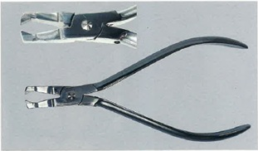
 |  | 1 | 結紮線の切断
 |  | 2 | バンドの撤去
 |  | 3 | ブラケットの撤去 | 正解
 |  | 4 | アーチワイヤーの切断
歯科衛生士 | 2025 | 歯科診療補助論 |  | 2025_dh_25_am101
 |  | 85歳の女性。口腔内の衛生状態が悪いため、介護支援専門員から歯科訪問診療の依頼があった。患者は意思の疎通が難しく脳梗塞で右側に麻痺がある。主たる介護者は家族であるという。歯科医師の診察後、ベッド上で口腔清掃を行うよう指示された。 適切な対応はどれか。2つ選べ。
 |  | 1 | 左側を下にした側臥位で行う。 | 正解
 |  | 2 | 薬物を用いた行動調整を行う。
 |  | 3 | コミュニケーションには筆談を用いる。
 |  | 4 | 日常使用している口腔清掃用具を確認する。 | 正解
歯科衛生士 | 2025 | 歯科診療補助論 |  | 2025_dh_25_am102
 |  | 70歳の男性。上顎左側第一大臼歯の痛みを主訴として来院した。50年前に直接修復処置を受け問題なく経過していたが、1か月前から気になっていたという。診察の結果、二次う蝕と診断されコンポジットレジン修復を行うことになった。処置中の口腔内写真を示す。 修復物を除去する際の対応で正しいのはどれか。2つ選べ。
 |  | 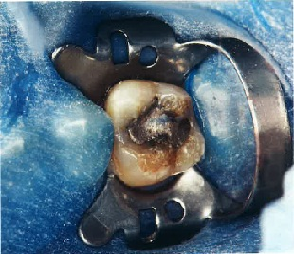
 |  | 1 | 無注水下で除去する。
 |  | 2 | 診療室内の換気を行う。 | 正解
 |  | 3 | 口腔外バキュームを用いる。 | 正解
 |  | 4 | 撤去した修復物はリサイクルする。
歯科衛生士 | 2025 | 歯科診療補助論 |  | 2025_dh_25_am103
 |  | 個人モニタリング用線量計で適切なのはどれか。1つ選べ。
 |  | 1 | 患者が装着する。
 |  | 2 | 1年ごとに交換する。
 |  | 3 | 女性は腹部に装着する。 | 正解
 |  | 4 | 放射線被曝を直接防ぐことができる。
歯科衛生士 | 2025 | 歯科診療補助論 |  | 2025_dh_25_am104
 |  | 脈拍測定の写真を示す。 正しい測定方法はどれか。1つ選べ。
 |  | 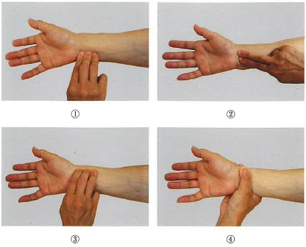
 |  | 1 | ①
 |  | 2 | ②
 |  | 3 | ③ | 正解
 |  | 4 | ④
歯科衛生士 | 2025 | 歯科診療補助論 |  | 2025_dh_25_am105
 |  | 歯科診療所の待合室で患者が突然、床に倒れこんだ場合、最初に行うのはどれか。1つ選べ。
 |  | 1 | 救急車を呼ぶ。
 |  | 2 | 意識を確認する。 | 正解
 |  | 3 | AEDを持ってくる。
 |  | 4 | バイタルサインを確認する。
歯科衛生士 | 2025 | 歯科診療補助論 |  | 2025_dh_25_am106
 |  | 摂食嚥下のある段階を模式図に示す。 この段階はどれか。1つ選べ。
 |  | 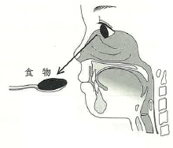
 |  | 1 | 咽頭期
 |  | 2 | 口腔期
 |  | 3 | 準備期
 |  | 4 | 先行期 | 正解
歯科衛生士 | 2025 | 歯科診療補助論 |  | 2025_dh_25_am107
 |  | 唾液分泌機能が低下する原因で唾液腺に傷害を認めるのはどれか。1つ選べ。
 |  | 1 | 降圧薬
 |  | 2 | 糖尿病
 |  | 3 | ラヌーラ
 |  | 4 | 放射線治療 | 正解
歯科衛生士 | 2025 | 歯科診療補助論 |  | 2025_dh_25_am108
 |  | 4歳の女児。滑舌が悪いことを主訴として保護者と来院した。2歳頃から不明瞭な発音があることに気づいていたが経過を見ていたという。口腔内を観察したところ、舌尖がハート状に陥凹するのが認められた。歯科医師から構音訓練を行うよう指示された。 訓練が必要なのはどれか。2つ選べ。
 |  | 1 | ウ
 |  | 2 | タ | 正解
 |  | 3 | パ
 |  | 4 | ラ | 正解
歯科衛生士 | 2025 | 歯科診療補助論 |  | 2025_dh_25_am109
 |  | 口腔機能低下症の検査項目はどれか。2つ選べ。
 |  | 1 | 口 臭
 |  | 2 | 味 覚
 |  | 3 | 咬合力 | 正解
 |  | 4 | 口腔粘膜湿潤度 | 正解
歯科衛生士 | 2025 | 歯科診療補助論 |  | 2025_dh_25_am110
 |  | 8歳の女児。食べ物がうまく飲み込めないことを主訴として保護者と来院した。口呼吸があり、口を開けていることが多いという。嚥下時の口腔内写真を示す。 この状態が生じる原因として考えられるのはどれか。1つ選べ。
 |  | 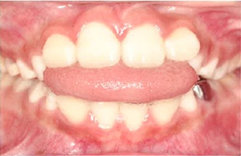
 |  | 1 | 胃食道逆流
 |  | 2 | クレンチング
 |  | 3 | 乳児型嚥下残存 | 正解
 |  | 4 | 鼻咽腔閉鎖不全

